Instruções
INSTRUÇÕES:
Acompanhar as metas de vendas é essencial para alcançar os seus objetivos.
Por isso, nessa planilha, é possível entender como está o andamento da sua meta em relação ao previsto e ao faturamento do mês anterior.
Para iniciar, preencha o valor da meta desejada nesse campo:

Após informado, os valores da coluna meta são atualizados automaticamente.
Para conseguir acompanhar as suas metas em relação ao faturamento e ao mês anterior, é necessário preencher duas colunas:
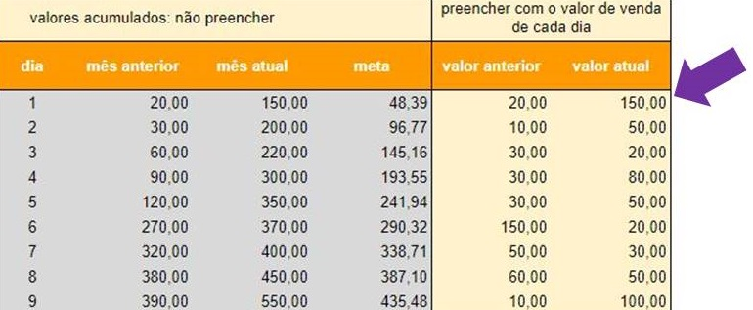

Na coluna valor anterior, você deve informar o valor de venda do dia correspondente ao mês anterior.
Já no valor atual, você deve preencher o valor de vendas efetuadas no mês corrente. Por isso, o ideal é que você atualize a planilha diariamente.
Ao preencher essas duas colunas, é possível acompanhar o faturamento do mês anterior e do mês atual em comparação com a meta.
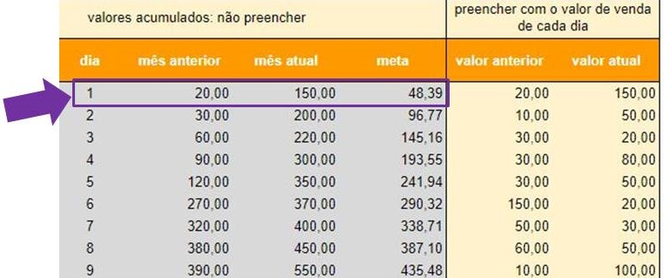

Se preferir, pode utilizar o relatório, disponível na última aba.
Precisa de uma força para definir uma meta adequada? Veja nosso post!

2 - Veja o relatório
Relatório de vendas | http://www.asseinfo.com.br/blog

Vendas acumuladas (vs mês anterior)
 | mês anterior | mês atual | meta
1 | 20.00 | 20.00 | 48.39
2 | 120.00 | 45.00 | 96.77
3 | 140.00 | 195.00 | 145.16
4 | 170.00 | 215.00 | 193.55
5 | 226.00 | 245.00 | 241.94
6 | 250.00 | 0.00 | 290.32
7 | 300.00 | 0.00 | 338.71
8 | 400.00 | 0.00 | 387.10
9 | 422.00 | 0.00 | 435.48
10 | 457.00 | 0.00 | 483.87
11 | 549.00 | 0.00 | 532.26
12 | 649.00 | 0.00 | 580.65
13 | 649.00 | 0.00 | 629.03
14 | 649.00 | 0.00 | 677.42
15 | 774.00 | 0.00 | 725.81
16 | 774.00 | 0.00 | 774.19
17 | 784.00 | 0.00 | 822.58
18 | 809.00 | 0.00 | 870.97
19 | 829.00 | 0.00 | 919.35
20 | 834.00 | 0.00 | 967.74
21 | 848.00 | 0.00 | 1,016.13
22 | 973.00 | 0.00 | 1,064.52
23 | 998.00 | 0.00 | 1,112.90
24 | 1,018.00 | 0.00 | 1,161.29
25 | 1,033.00 | 0.00 | 1,209.68
26 | 1,053.00 | 0.00 | 1,258.06
27 | 1,063.00 | 0.00 | 1,306.45
28 | 1,183.00 | 0.00 | 1,354.84
29 | 1,215.00 | 0.00 | 1,403.23
30 | 1,305.00 | 0.00 | 1,451.61
31 | 1,370.00 | 0.00 | 1,500.00

